00_Orientación
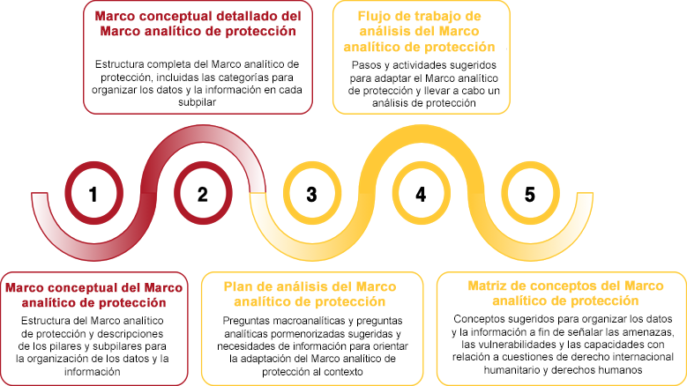
Orientación sobre las herramientas de análisis del Marco analítico de protección
Las herramientas de análisis del Marco analítico de protección no constituyen un conjunto de instrumentos o métodos para la reunión o el análisis de datos, sino que ofrecen orientaciones para adaptar el Marco al contexto, así como para organizar el análisis de protección en función de su estructura y su lógica.

N.º de pestaña | Herramienta | Descripción | Uso
 | Marco conceptual y descripciones del Marco analítico de protección | Diagrama que muestra la estructura del Marco analítico de protección y ofrece descripciones para cada pilar y subpilar. | Los diagramas del Marco analítico de protección representan de manera visual la estructura de este, lo cual puede resultar útil para presentarlo a los nuevos usuarios, para los ejercicios de fortalecimiento de la capacidad, y para organizar sesiones de análisis colaborativo conformadas por la lógica y los conceptos del Marco.
 | Marco conceptual detallado del Marco analítico de protección | Diagrama que muestra la estructura del Marco analítico de protección, sin descripciones e incluidas las categorías necesarias para organizar los datos y la información bajo cada subpilar.
 | Plan de análisis del Marco analítico de protección | Conjunto de preguntas macroanalíticas, preguntas analíticas pormenorizadas y necesidades de información sugeridas para adaptar el Marco analítico de protección y organizar los datos y la información bajo cada pilar. | El Plan de análisis no ofrece un conjunto de preguntas para la reunión de datos primarios. Las preguntas analíticas y las necesidades de información que se sugieren deben orientar la comprensión de lo que es necesario en el contexto para llevar a cabo un análisis de protección. Las preguntas analíticas también ayudan a estructurar la cartografía de los datos, los indicadores y las fuentes de datos existentes
 | Flujo de trabajo de análisis del Marco analítico de protección | Conjunto de pasos y actividades que se sugieren para llevar a cabo un análisis de protección de acuerdo con la lógica y la estructura del Marco analítico de protección | El flujo de trabajo debe adaptarse al contexto. Los procesos y las actividades sugieren distintas formas de garantizar un análisis de protección sólido de acuerdo con el proceso de análisis del Marco analítico de protección: desde el diseño para conseguir un proceso de análisis continuo y colaborativo hasta la comunicación de las constataciones del análisis a distintas partes interesadas. El flujo de trabajo debe examinarse junto con el Anexo 2_Explicación del proceso de análisis del Marco analítico de protección
 | Matriz de conceptos del Marco analítico de protección | Conjunto de conceptos que permiten estudiar los datos y la información para determinar cuáles son las amenazas, las vulnerabilidades y las capacidades | La matriz de conceptos ofrece una forma de organizar los datos bajo macrodefiniciones de distintas amenazas, vulnerabilidades y capacidades con el fin de promover la comparabilidad. También ofrece consideraciones específicas acerca del derecho internacional humanitario y los derechos humanos asociadas con cada concepto, las cuales resultan útiles para la interoperabilidad con otros marcos y factores desencadenantes de mecanismos específicos en materia de derechos humanos y derecho internacional humanitario
 | El siguiente diagrama muestra cómo desplazarse por este apéndice y resume qué es lo que se aborda en cada pestaña. No está pensado para representar un proceso lineal; en la práctica, muchas de las herramientas se pueden emplear al mismo tiempo.

